Madurez
Nivel de madurez de la gestión con TI
Nivel de Madurez | -1.00
ESTRATEGIA DE TI | -1.00
GOBIERNO DE TI | -1.00
GESTION DE INFORMACION | -1.00
SISTEMA DE INFORMACION | -1.00
SERVICIOS TECNOLOGICOS | -1.00
USO Y APROPIACION | -1.00

Niveles de Madurez
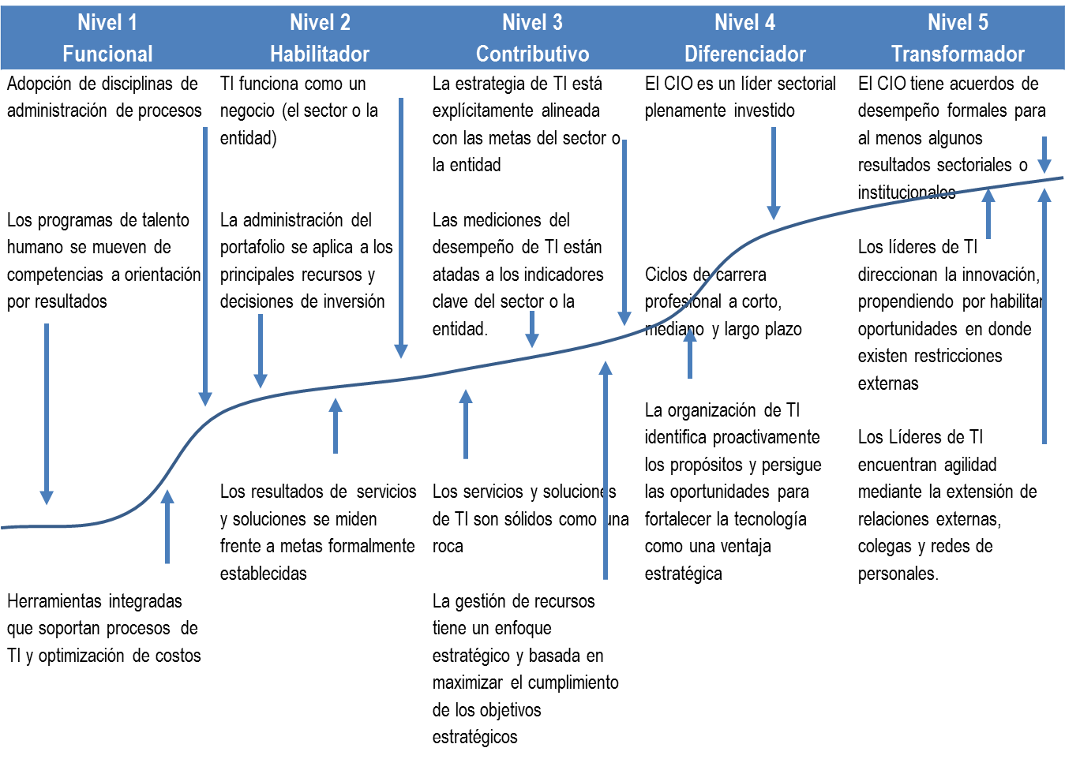
Niveles de madurez de la Gestión*
*Fuente: Gartner

